布局(断点Breakpoints)
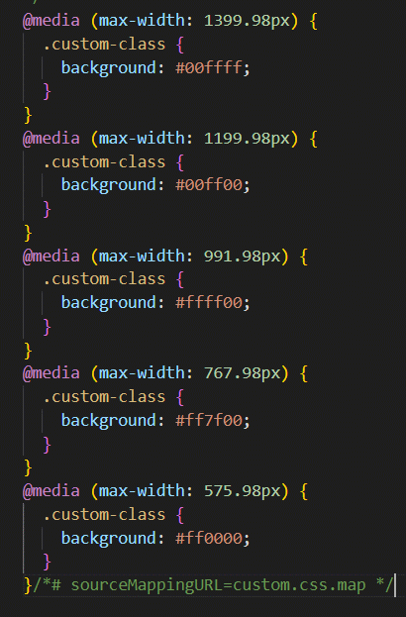
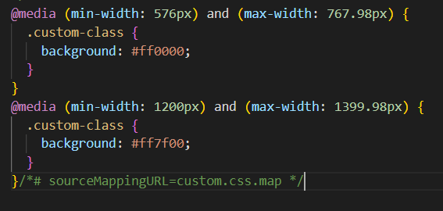
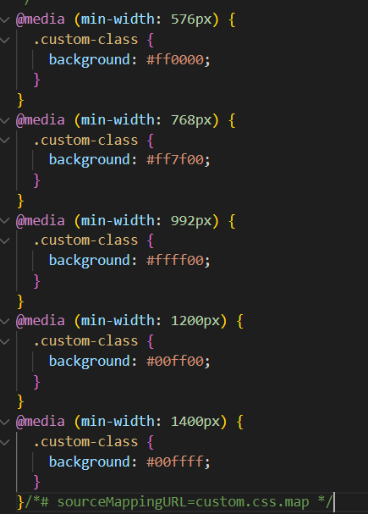
断点（Breakpoints）：断点是可自定义的宽度，用于确定Bootstrap中如何跨设备或视口大小执行响应布局。

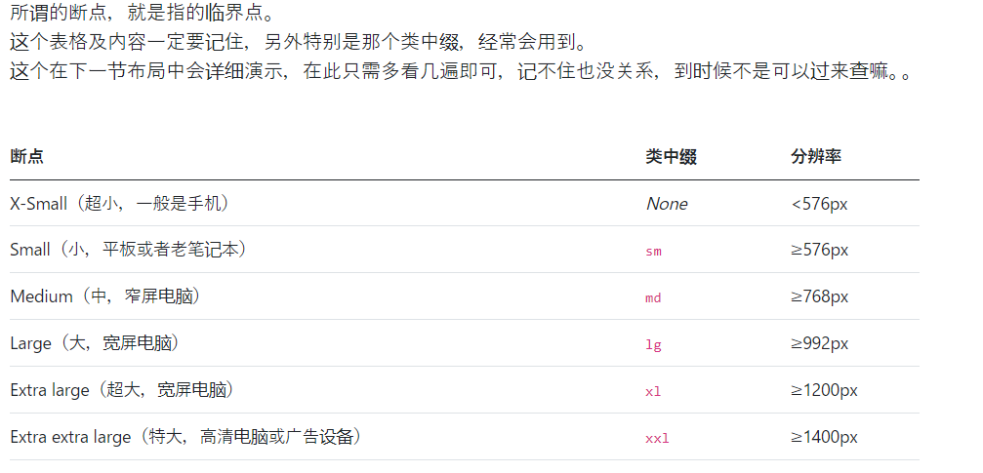

实践

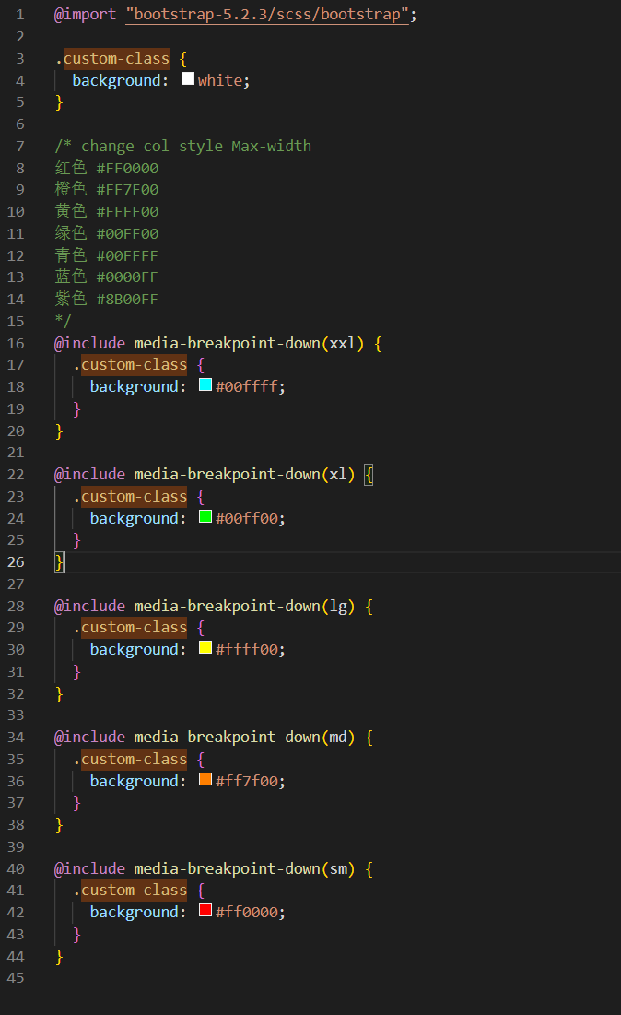
①.media-breakpoint-up | ②.media-breakpoint-down | 注意写作顺序问题！！！ | https://www.cnblogs.com/yuyw/p/16158980.html | ③.media-breakpoint-only(md) | ④.media-breakpoint-between(sm, md)
min-width 表示最小即大于等于 | max-width 表示最大即小于等于 |  |  | min-width 表示最小即大于等于,max-width 表示最大即小于等于 | min-width 表示最小即大于等于,max-width 表示最大即小于等于
 |  |  |  | 取一个breakpoint的值范围 | 取两个breakpoint的值范围，sm md
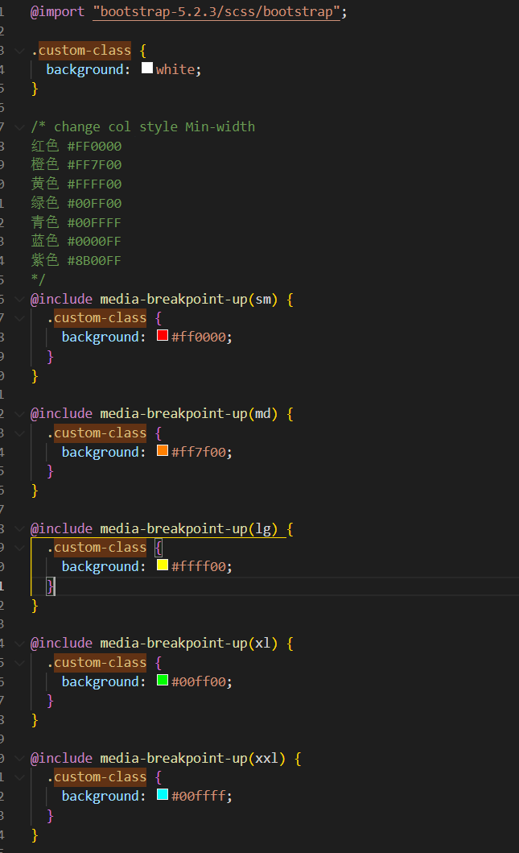
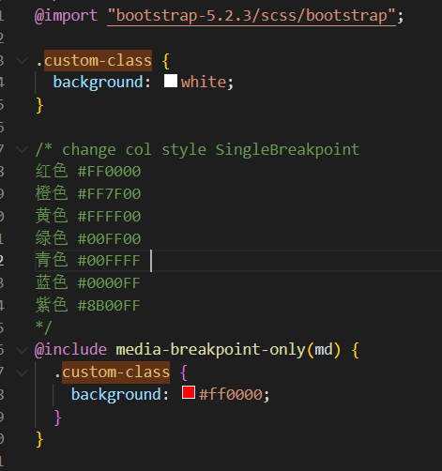
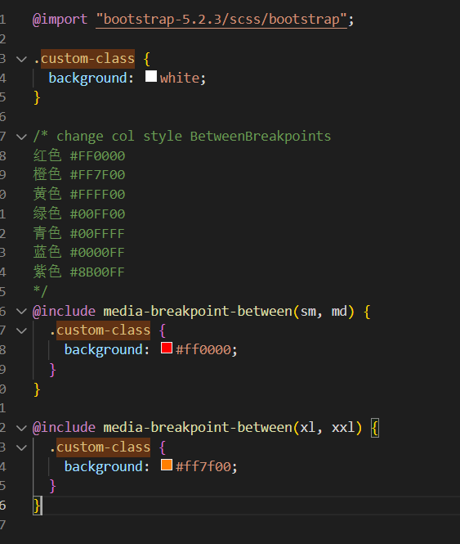

大于等于 | 小于等于

布局(容器Containers)
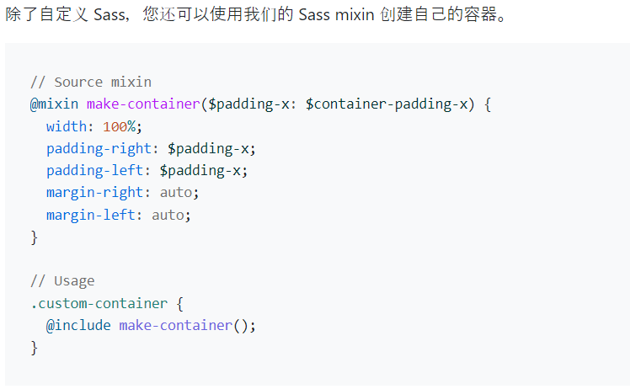
容器（Containers）：容器是Bootstrap中最基本的布局元素，在使用默认网格系统时是必需的。
 | 容器是 Bootstrap 中最基本的布局元素，在使用我们的默认网格系统时是必需的。
 | 容器用于包含、填充和（有时）将内容居中。 虽然容器可以嵌套，但大多数布局不需要嵌套容器。

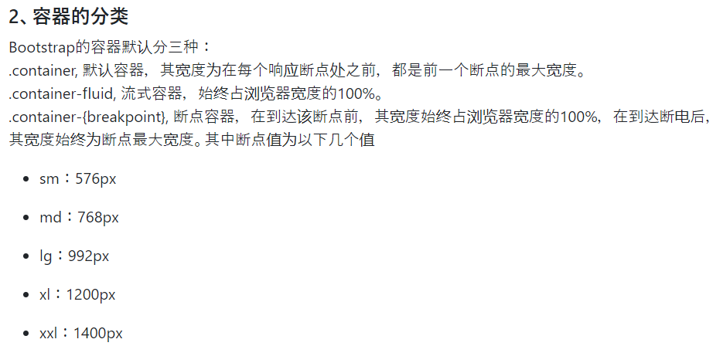
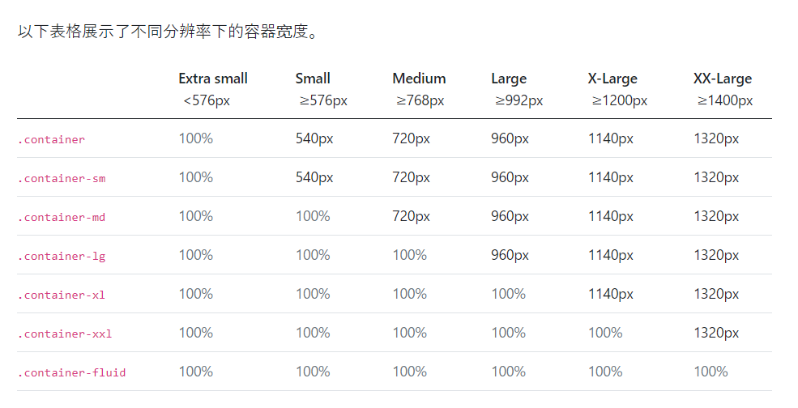

实践

1.默认容器:我们默认的 .container 类是一个响应式、固定宽度的容器，这意味着它的 max-width 在每个断点处都会发生变化。
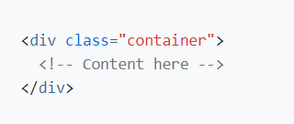

2.响应式容器:响应式容器允许您指定一个 100% 宽的类，直到达到指定的断点，之后我们为每个更高的断点应用对应的 max-width。 例如，.container-sm 的宽度为 100%，直到到达 sm 断点，它将随着到达 md，lg、xl 和 xxl 向上扩展

3.流式容器:将 .container-fluid 用于全宽容器。
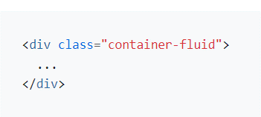

4.除了自定义 Sass，您还可以使用我们的 Sass mixin 创建自己的容器。

布局(网格Grid)
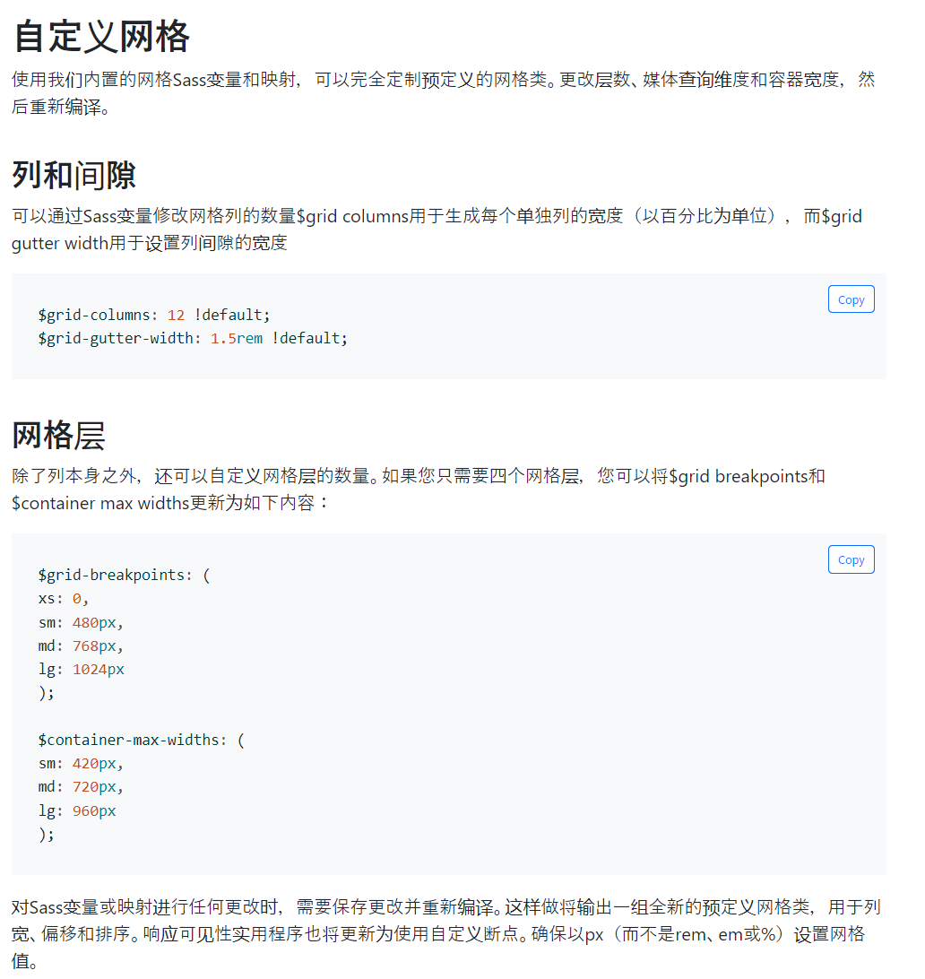
网格（Grid）：使用我们强大的移动优先 flexbox 网格来构建各种形状和大小的布局，这要归功于 12 列系统、6 个默认响应层、Sass 变量和 mixin 以及数十个预定义类。

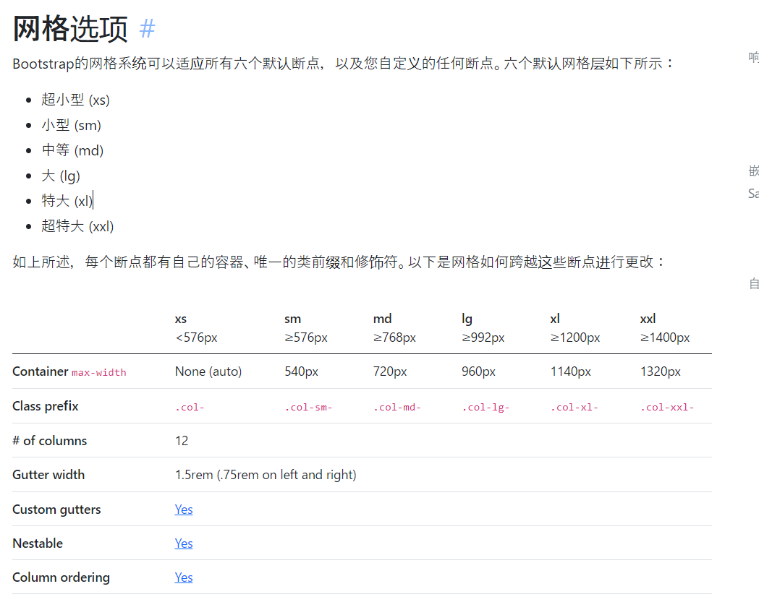
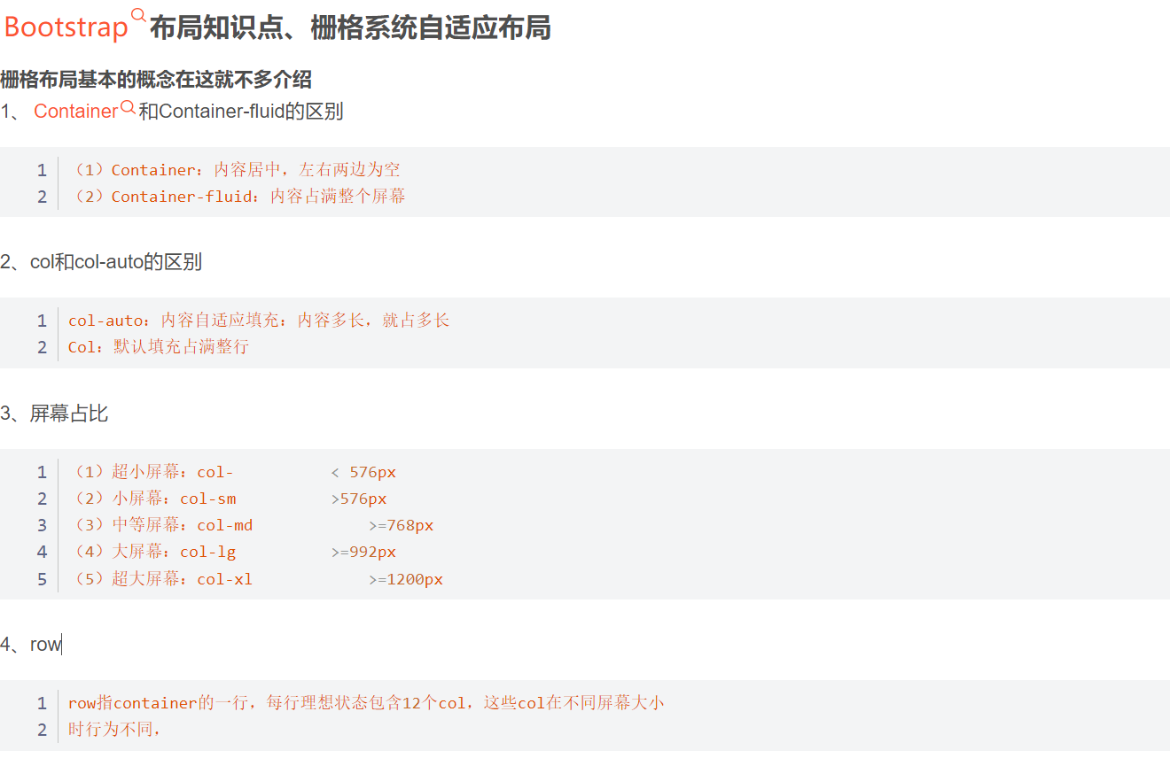

实践

 | ①.自动布局列(Equal-width):利用特定于断点的列类来轻松调整列大小，而不需要显式的编号类，如.col-sm-6。等宽 例如，这里有两个网格布局，适用于从xs到xxl的每个设备和窗口。为每个断点添加任意数量的无单元类，每个列的宽度都相同。 |  |  |  |  | row | col
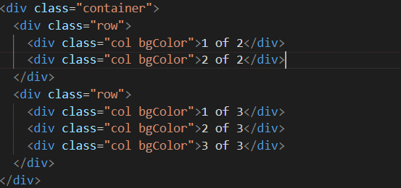

 | ②.设置一个列宽(Setting one column width)：弹性盒子网格列的自动布局还意味着您可以设置一列的宽度，并使其周围的同级列自动调整大小。您可以使用预定义的网格类（如下所示）、网格混合或内联宽度。请注意，无论中心列的宽度如何，其他列都将调整大小。 |  |  |  |  |  | col-*
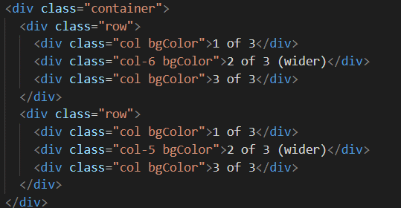

 | ③.可变宽度内容(Variable width content)：使用col-{breakpoint}-auto类根据列内容的自然宽度调整列的大小。 |  | col-md-auto |  | 使用 col-{breakpoint}-auto 类根据其内容的自然宽度调整列的大小。
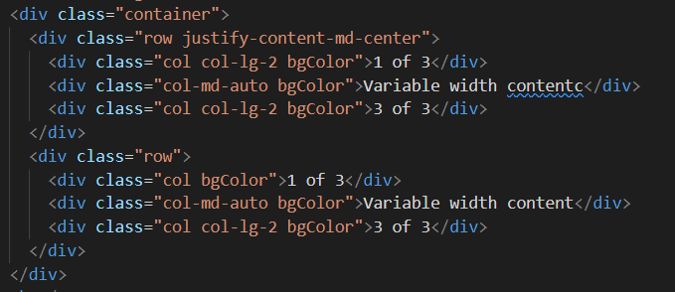

 |  |  |  |  | row 行
 |  |  |  |  | col-- 列
 |  |  |  |  | col-：自动，超小、col-sm-小、col-md：中等，、col-lg大、col-xl超大，都代表屏幕的分辨率
 |  |  |  |  | auto：例如：col-xl-auto：根据文本的内容自动分配网格的大小
 |  |  |  |  | col-*-num ： 列、后边的代表跨几列

 | ④.所有断点(All breakpoints):从最小设备到最大设备都相同的网格，请使用 .col 和 .col-* 类。 当你需要一个特定大小的列时，指定一个类编号； 否则，请使用 .col。

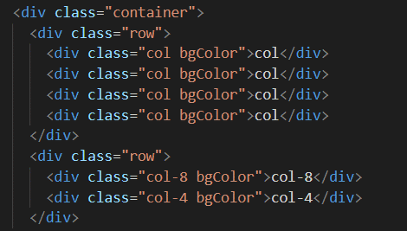

 |  |  | 无论什么大小设备，都是均等分割

 |  |  | 无论什么大小设备，都是按指定的编号所占的等分分割

 | ⑤.水平堆叠(Stacked to horizontal)：使用 .col-sm-* 这组类(也可以是其它同一组的类)，您可以创建一个基本的网格系统，该系统在小断点 (sm) 处开始堆叠并变为水平。
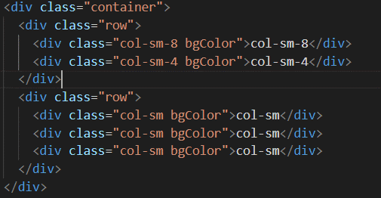

 |  |  | 当大于sm(576px) 不折行(堆叠)，按各自占比显示
 |  |  | 当小于sm(576px) 折行(堆叠)

 | ⑥.混合和匹配(Mix and match)：不希望列简单地堆叠在一些网格层中吗？根据需要为每一层使用不同类的组合。请参阅下面的示例，以更好地了解其工作原理
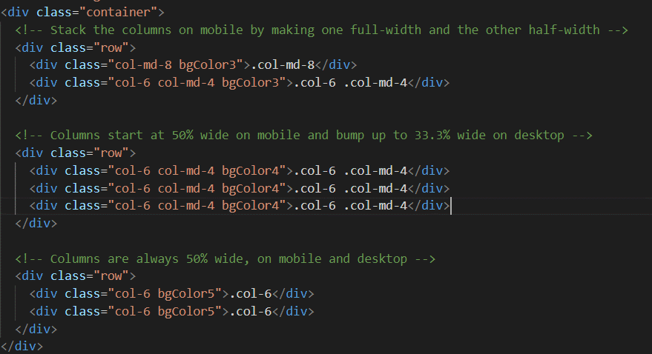

 | ⑦.行和列:使用.row-cols-*类快速设置最能呈现内容和布局的列数。普通的.col-*类应用于各个列（例如.col-md-4），而.row-cols-auto类是作为快捷方式在父.row上设置的。使用.row-cols-auto可以为列指定其自然宽度。
 | 使用这些行-列类可以快速创建基本网格布局或控制卡片布局。

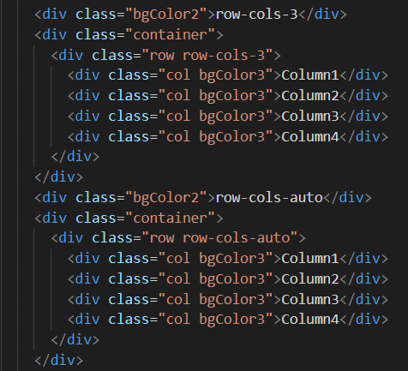

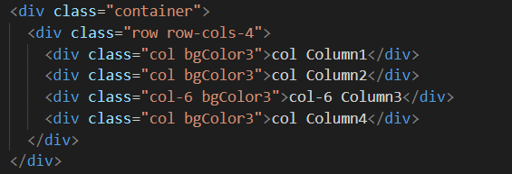
 |  |  |  | row row-cols-4

 |  |  |  | col-6

 |  |  |  | 占比优先后，跨列

 |  |  |  | row row-cols-1 row-cols-sm-2 row-cols-md-4

 |  |  |  | 各个设备对应的跨列值

 | ⑧.嵌套(Nesting):要使用默认网格嵌套内容，请在现有的.col sm-*列中添加一个新的.row和一组.col sm-*列。嵌套行应包含一组最多12个或更少的列（不要求使用所有12个可用列）。

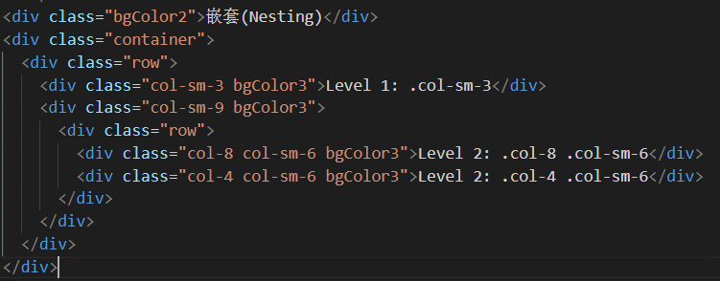

 | ⑨.Sass：使用Bootstrap程序的源Sass文件时，可以选择使用Sass变量和mixin来创建自定义、语义和响应页面布局。我们预定义的网格类使用这些相同的变量和mixin来为快速响应的布局提供一整套现成的类。

 |  | 1.Sass mixin
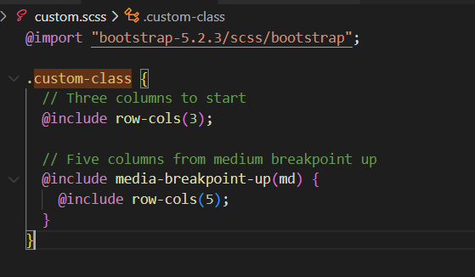

 |  | 2.变量
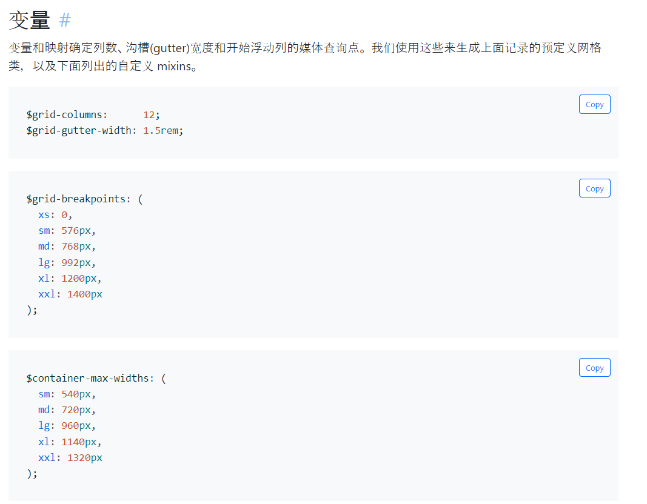

 |  | 3.Mixin 与网格变量结合使用，为各个网格列生成语义化的 CSS。
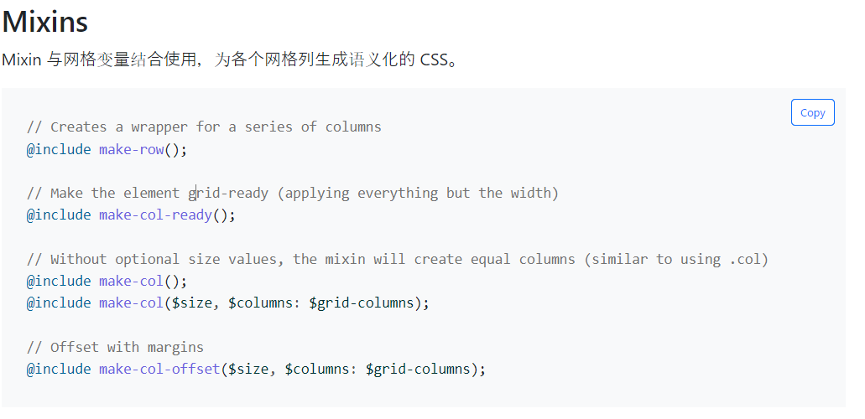

 |  | 4.自定义

布局(列布局Columns)
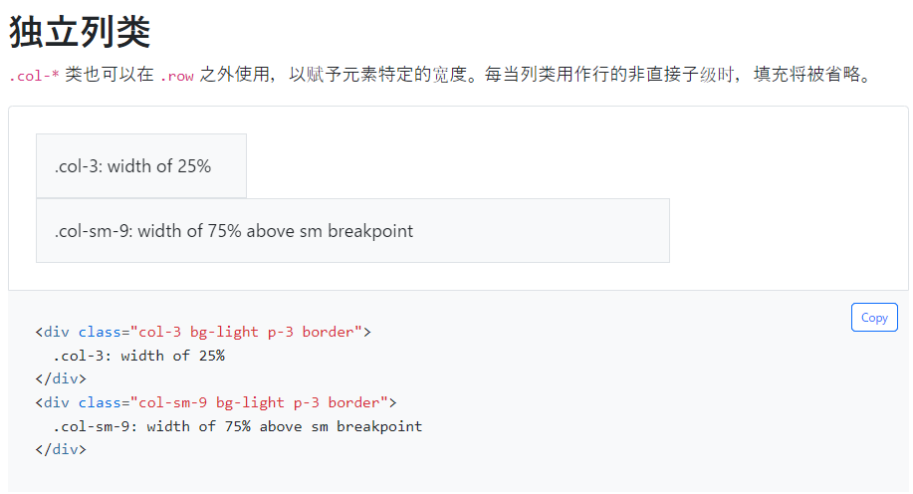
列布局（Columns）：借助我们的弹性盒子网格系统，了解如何使用一些用于对齐、排序和偏移的选项来修改列。
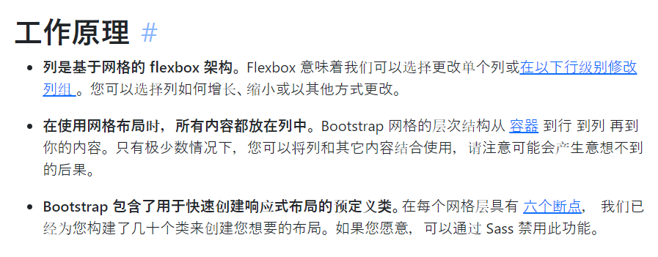

实践

 | 1.垂直对齐(Vertical alignment)
 |  | ①行的对齐方式
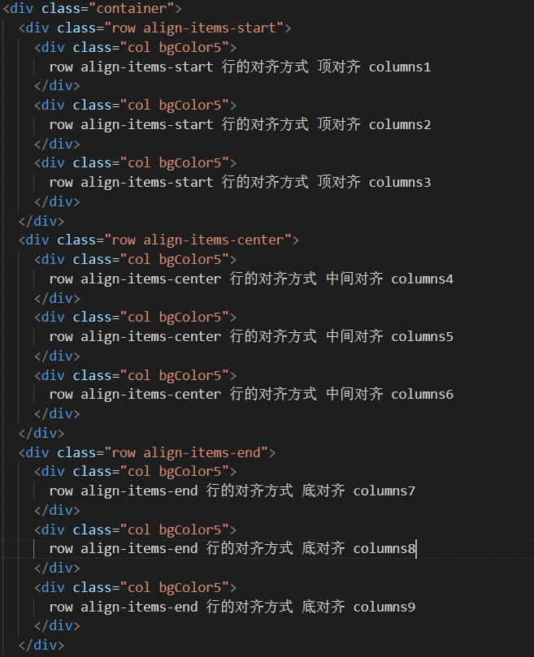
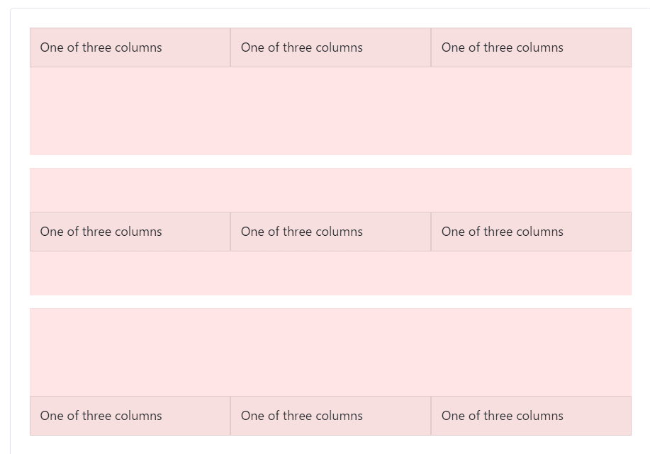

 |  | ②列的单独对齐方式
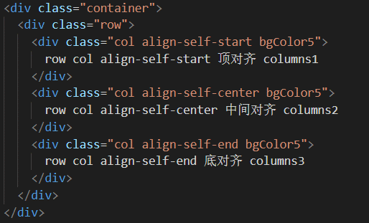

 | 2.水平对齐(Horizontal alignment)
 |  | ①水平布局
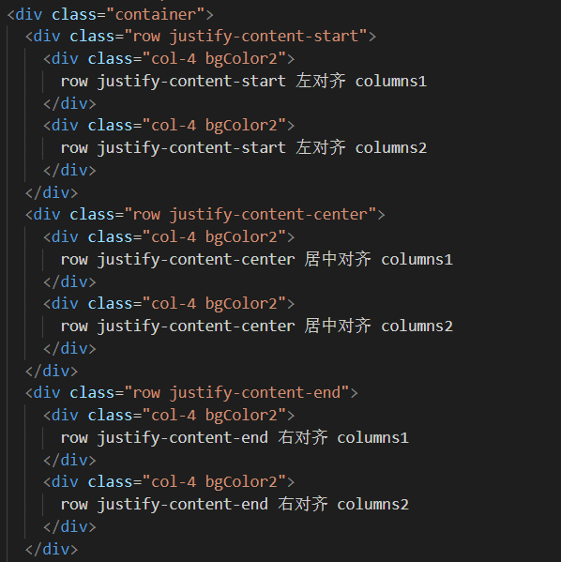

 |  | ②分散居中对齐
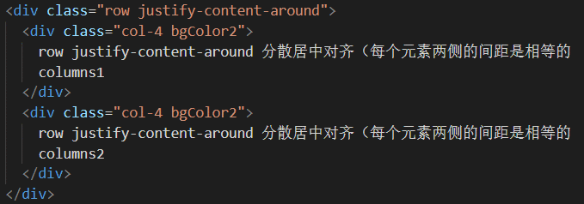

 |  | ③两端对齐
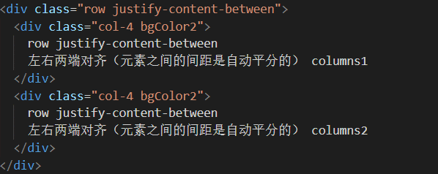

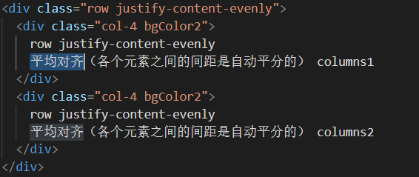
 |  | ④平均对齐

 | ３.列换行(Column wrapping)
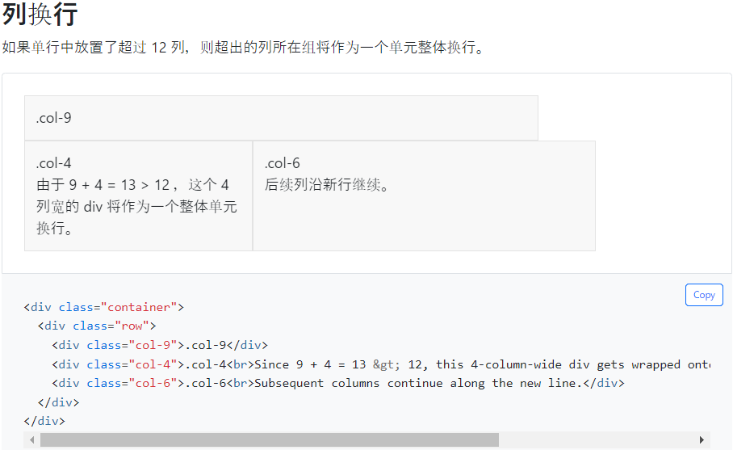

 | 4.列拆分(Column breaks)
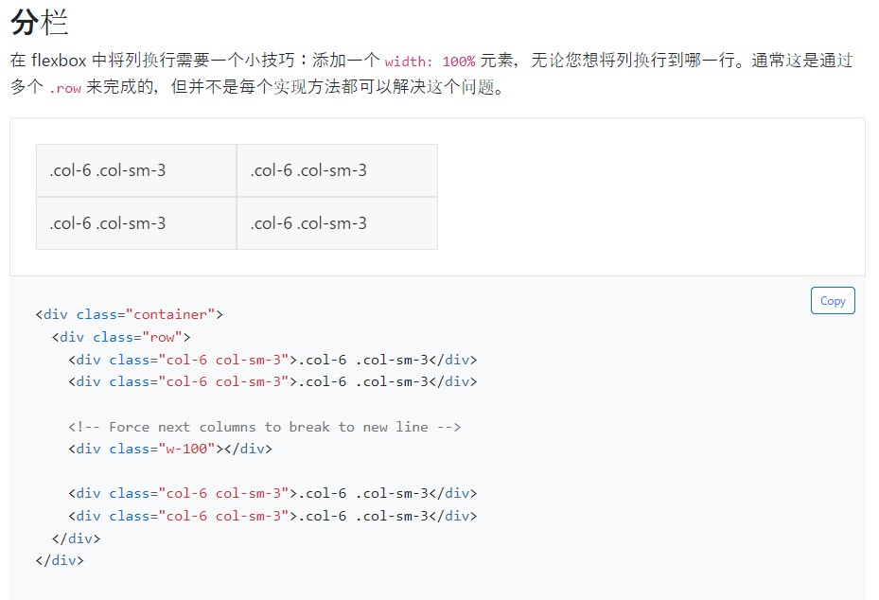

 | 5.排序类(Reordering)
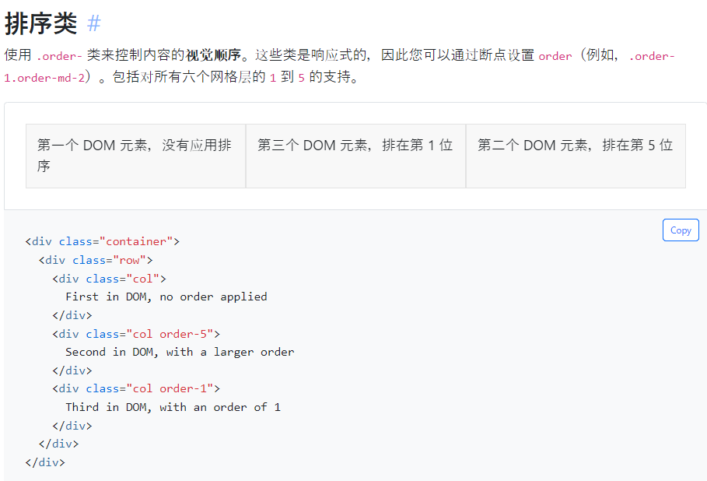

 | 6.排列偏移(Offsetting columns)
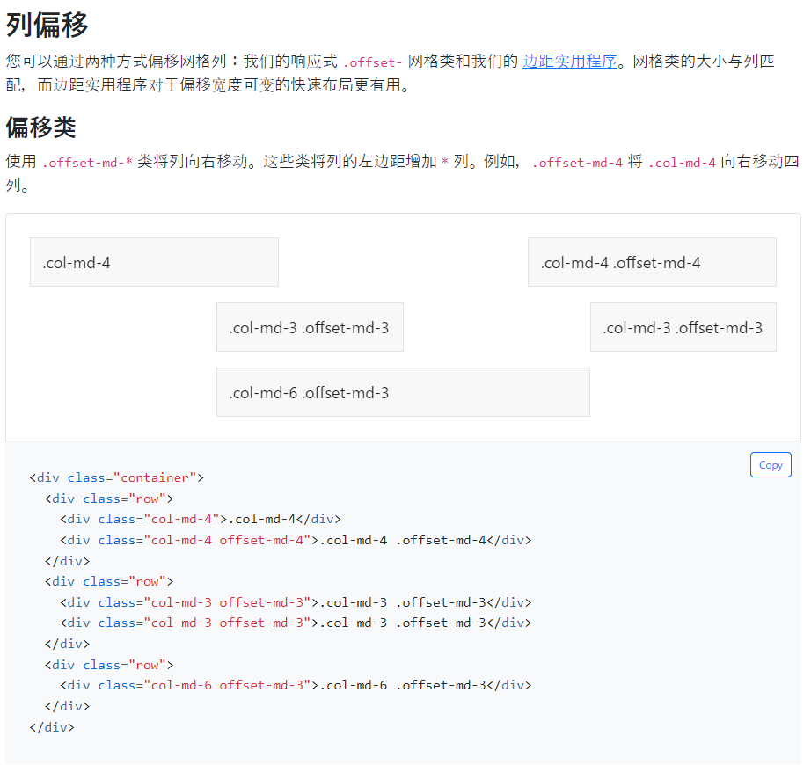

 | 7.外边距实用类(Margin utilities)
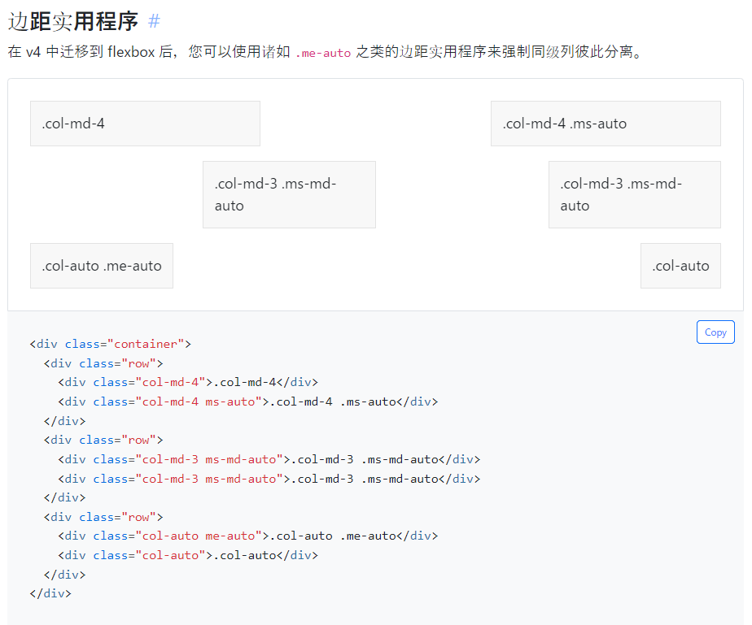

 | 8.独立列类(Standalone column classes)

布局(间隙Gutters)
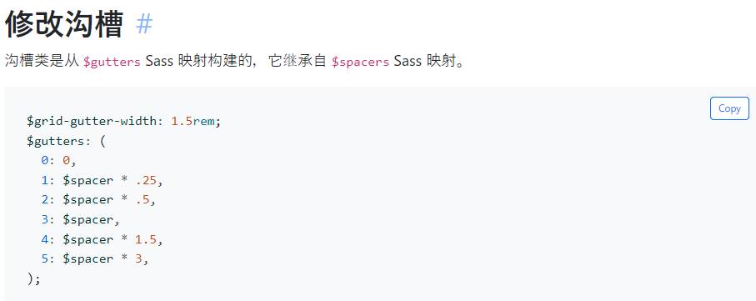
沟槽(Gutters)：Bootstrap 网格系统的沟槽是列之间的内边距，用于调整响应式空间和对齐 Bootstrap 网格系统中的内容。

实践

 | 1.水平沟槽:.gx-* 类可用于控制水平间距宽度。 如果.container 或 .container-fluid 父级元素也设置较大的沟槽，为了避免不必要的溢出。可能需要使用匹配的内边距实用程序来调整， 例如，在以下示例中，我们使用 .px-4 增加内边距
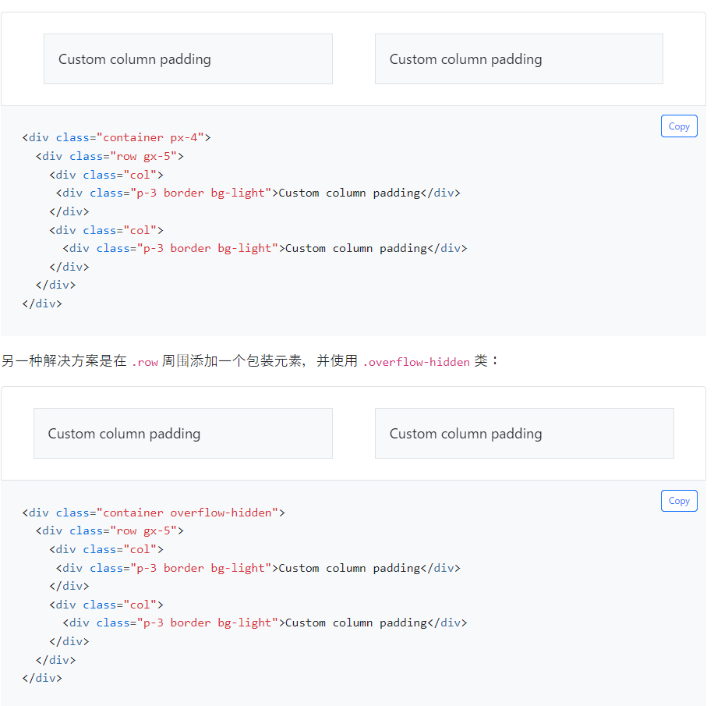

 |  | 水平沟槽:.gx-* 类可用于控制水平间距宽度。 如果.container 或 .container-fluid 父级元素也设置较大的沟槽，为了避免不必要的溢出。可能需要使用匹配的内边距实用程序来调整，

 |  | 所有(水平和垂直)沟槽:.g-* 类可用于控制沟槽间距宽度，对于以下示例，我们使用较小的沟槽宽度，因此无需添加 .overflow-hidden 包装类

 |  | 行列沟槽:也可以将 Gutter 类添加到 行列。 在以下示例中，我们使用响应式行列和响应式沟槽类。

 |  | 无沟槽:可以使用 .g-0 删除我们预定义的网格类中列之间的间距。 这将删除 .row 中的负 margin 和所有直接子列中的水平 padding。

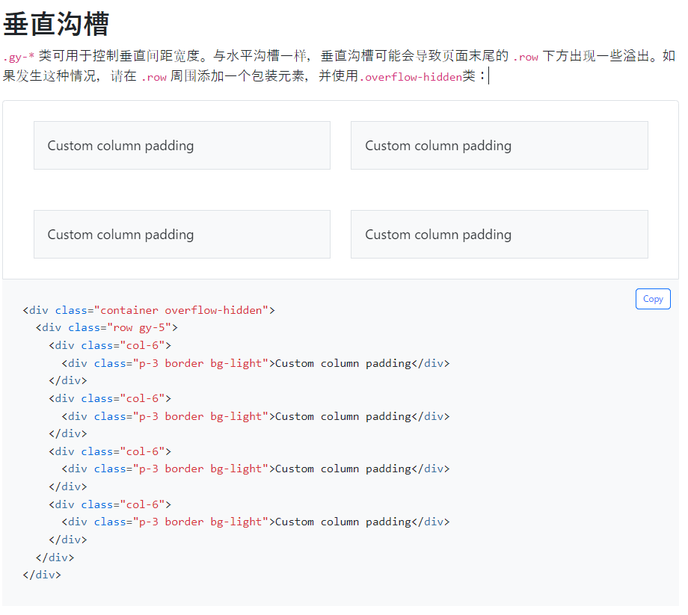
 | 2.垂直沟槽:.gy-* 类可用于控制垂直间距宽度。 与水平沟槽一样，垂直沟槽可能会导致页面末尾的 .row 下方出现一些溢出。 如果发生这种情况，请在 .row 周围添加一个包装元素，并使用.overflow-hidden类

 | 3.所有(水平和垂直)沟槽:.g-* 类可用于控制沟槽间距宽度，对于以下示例，我们使用较小的沟槽宽度，因此无需添加 .overflow-hidden 包装类
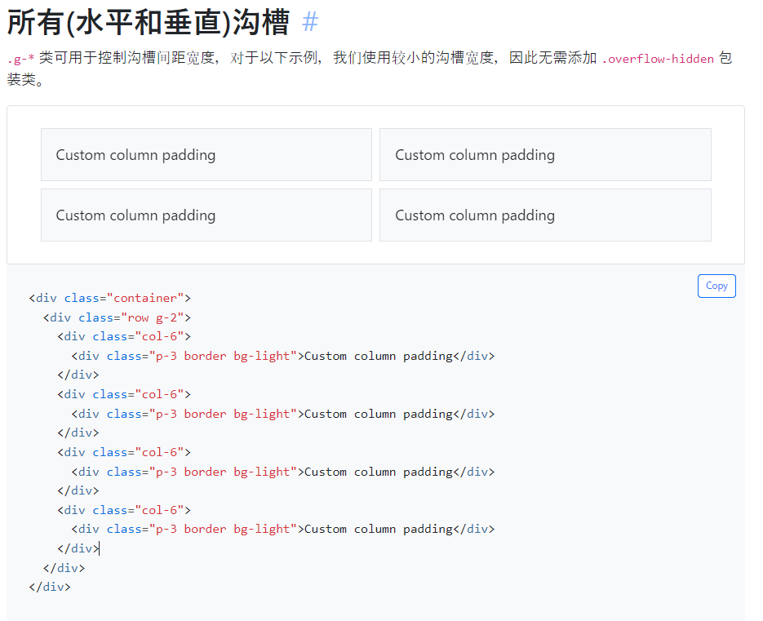

 | 4.行列沟槽:也可以将 Gutter 类添加到 行列。 在以下示例中，我们使用响应式行列和响应式沟槽类。
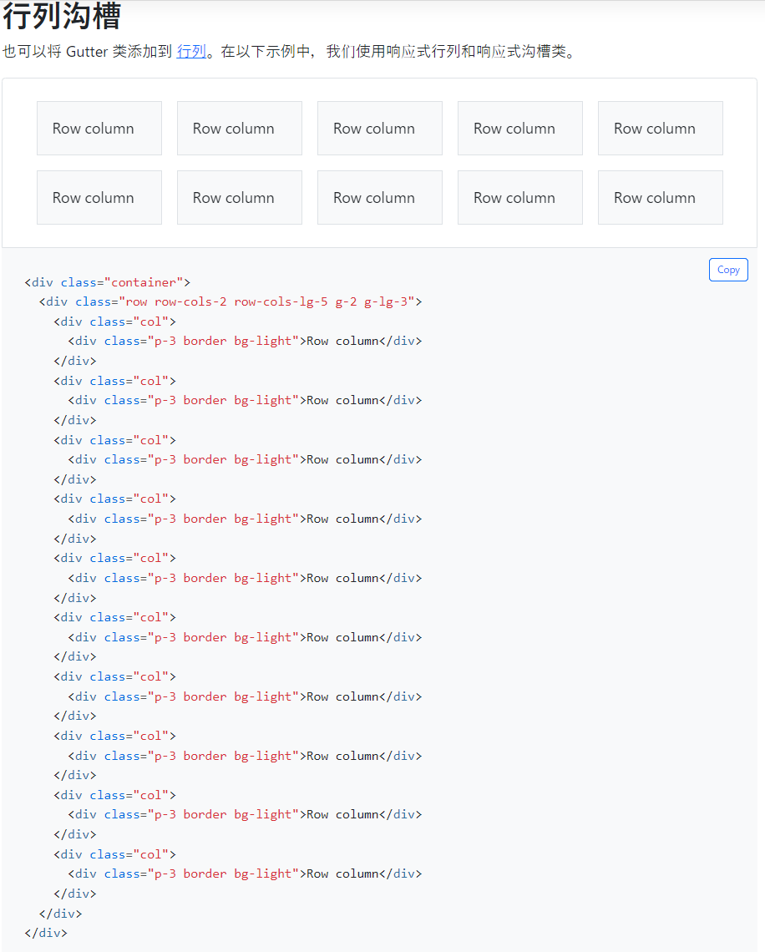

 | 5.无沟槽:可以使用 .g-0 删除我们预定义的网格类中列之间的间距。 这将删除 .row 中的负 margin 和所有直接子列中的水平 padding。
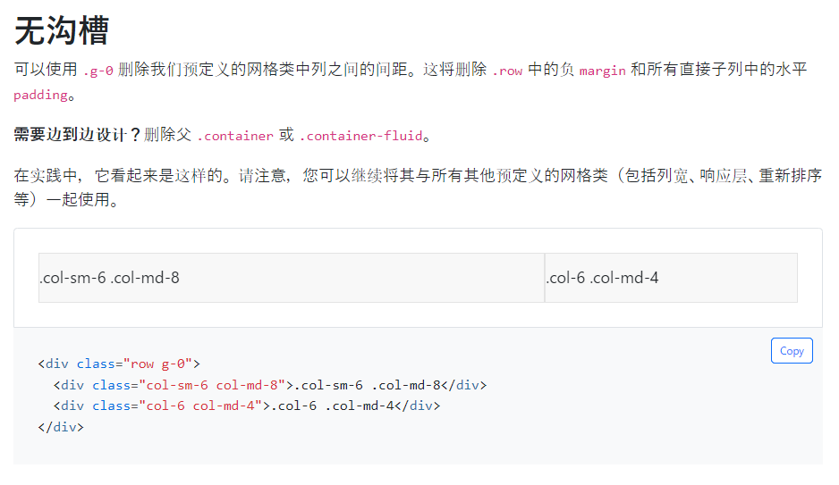

 | 6.修改沟槽

Z-index
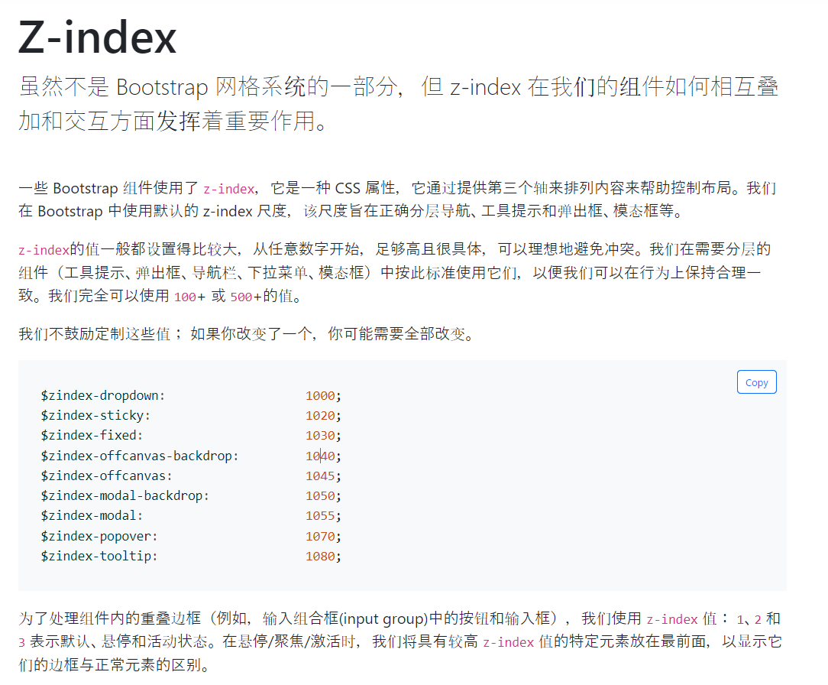

布局(间隙布局通用类Utilities)
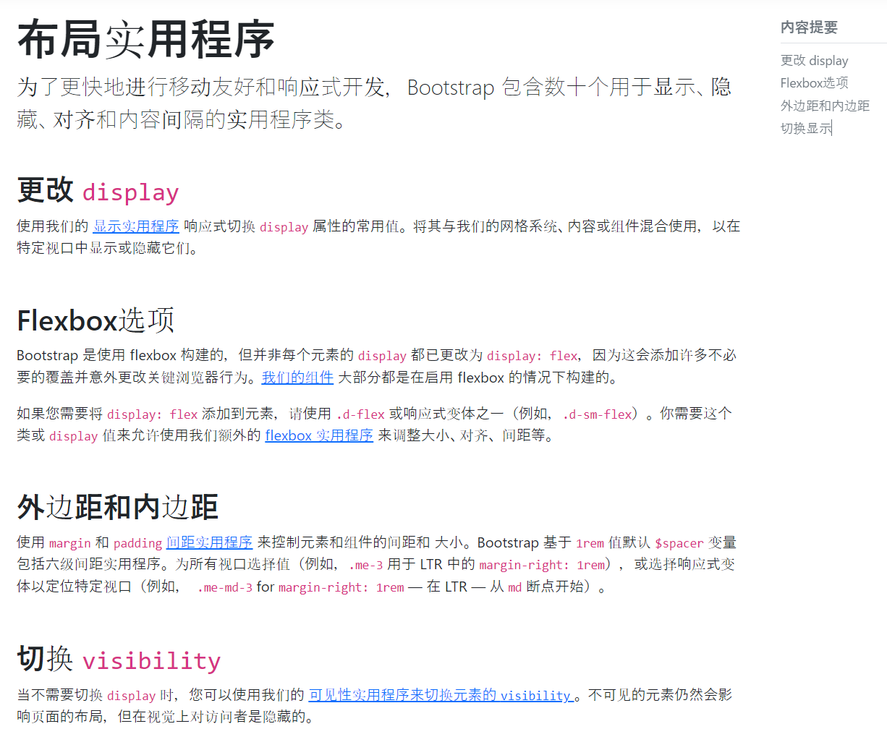

页面内容(文字排版Typography)

排版(Typography)：使用 Bootstrap 排版的文档和示例，包括全局设置、标题、正文、列表等


实践


 | 1.h1 到 .h6 类也可用，当您想要匹配标题的字体样式但不能使用关联的 HTML 元素时

 | 2.自定义标题


 | 3.显示标题


 | 4.Lead类


 | 5.内联文本元素


 | 6.缩写


 | 7.引用块


 | 8.列表(List)


 | 9.描述列表(dl)对齐

页面内容(图片Images)

图片(Images)：选择图片的响应式行为的文档和示例（它们永远不会比它们的父级更宽）并向它们添加轻量级样式 - 全部通过类实现。

实践

 | 1.响应式图片:Bootstrap 中的图片通过 .img-fluid 实现响应。 这会将 max-width: 100%; 和 height: auto; 应用于图片，以便它随父元素宽度缩放。


 | 2.缩略图:除了我们的 border-radius 实用程序，您还可以使用 .img-thumbnail 为图像提供 1 像素的圆角边框外观。


 | 3.对齐图片:将图片与 辅助浮动类 或 文本对齐类。 block 级别的图片可以使用 .mx-auto 边距实用程序类居中。


 | 4.Picture

页面内容(表格Tables)


表格(Tables):Bootstrap 使用表格样式的文档和示例（鉴于它们在 JavaScript 插件中的普遍使用）。

 | 使用最基本的表格标记:以下是基于 .table 的表格在 Bootstrap 中的外观。


实践
 | 1.变体:使用上下文类为表格、表格行或单个单元格着色。
 |  | 隔行变色（条纹行）:table-primary,table-secondary,table-success,table-danger,table-warning,table-info,table-light,table-dark

 |  | On tables
 |  | On rows
 |  | On cells (`td` or `th`)

 | 2.强调的表格: 隔行变色（条纹行）使用 .table-striped 将斑马条纹添加到 tbody内的任何表格行。


 | 3.行的悬停效果:在 tbody 内的表格行上添加 .table-hover ，以启用悬停状态效果。


 | 4.活动表格:通过添加 .table-active 类来突出显示表格行或单元格。


 | 5.表格变体和强调的表格是如何工作的


 | 6.表格边框

 |  | ①有边框的表格:有边框的表格 为表格和单元格的所有边添加 .table-bordered 边框。可以添加 border-primary 来更改颜色


 |  | ②无边框表格:为没有边框的表格添加 .table-borderless


 |  | ③紧凑表格:添加 .table-sm ，以通过将所有单元格 padding 减半来使任何 .table更紧凑。


 |  | ④垂直对齐:<thead> 的表格单元格始终垂直对齐到底部。 <tbody> 中的表格单元格从 <table> 继承它们的对齐方式，并且默认对齐到顶部。 使用 垂直对齐 类在需要的地方重新对齐。



 |  | ⑤嵌套:边框样式、活动样式和表格变体不会被嵌套表格继承。


 |  | ⑥表头(Table head):类似于表格和黑暗模式表格，使用修饰符类 .table-light 或 .table-dark 使 <thead> 看起来很亮 或深灰色。


 |  | ⑦Table foot:tfoot


 |  | ⑧Captions:<caption> 的功能类似于表格的标题。 它可以帮助使用屏幕阅读器的用户找到一个表格并了解它的内容并决定他们是否要阅读它。

 |  |  | 也可以使用 .caption-top 将 <caption> 放在表格顶部。


 |  | ⑨响应式表格:响应式表格允许表格轻松水平滚动。 通过用 .table-responsive 元素包裹 .table 表格使表格在所有视口中都具有响应性。 或者，通过使用 .table-responsive{-sm|-md|-lg|-xl|-xxl} 来选择一个响应式的最大断点。

页面内容(画像Figures)

图形(Figures):在 Bootstrap 中使用图形组件显示相关图片和文本的文档和示例。您需要显示一段内容的时候——比如带有可选标题的图片时，请考虑使用 <figure>。

实践

 | ①使用 .figure、.figure-img 和 .figure-caption 类为 HTML5 <figure> 和 <figcaption> 元素提供一些基本样式。 图中的图片没有明确的大小，因此请务必将 .img-fluid 类添加到您的 <img> 元素，以使其具有响应性。


 | ②使用我们的文本实用程序，对齐图形的标题很容易。

